Solicitud gráfica
 | Área: | Matemáticas |  |  | Fecha:
 | Grado: | 11
 | Título del tema: | Los problemas de aplicación |  |  | ¿Cuaderno de estudio o recurso? | Recurso
 | Editor: |  |  |  | Motor del recurso | F6

 | Código guión o recurso: | MA_11_04_CO_REC240 | ← Para determinar este código, visite la hoja de Ayuda
 |  |  |  |  | ESPECIFICACIÓN DE ARCHIVOS A ENTREGAR
Núm. | Archivo Shutterstock o ruta en web | Imagen para: | Tipo | Ubicación de la imagen en el recurso F6 | Nombre imagen SMALL | Tamaño imagen SMALL | Nombre imagen ZOOM | Tamaño imagen ZOOM | Descripción | Observaciones
IMG01 | Ver descripción | Recurso F6 | Ilustración | Inicio | MA_11_04_CO_REC240_IMG01.jpg | 350 x 230 px |  |  | Pestaña costos En la imagen se debe indicar el gráfico tomado de la página shutterstock codigo 330211988
IMG02 | Ver descripción | Recurso F6 | Ilustración | Inicio | MA_11_04_CO_REC240_IMG02.jpg | 350 x 230 px |  |  | Pestaña Volúmenes En la imagen se debe indicar el gráfico tomado de la página shutterstock codigo 71636512
IMG03 | Ver descripción | Recurso F6 | Ilustración | Inicio | MA_11_04_CO_REC240_IMG03.jpg | 350 x 230 px |  |  | Pestaña Ganancias En la imagen se debe indicar el gráfico tomado de la página shutterstock codigo 335320343
IMG04 | Ver descripción | Recurso F6 | Ilustración | Contenido | MA_11_04_CO_REC240_IMG04n.jpg | 320 x 480 px | MA_11_04_CO_REC240_IMG04a.jpg | 800 x 458 px | Pestaña costos 1 En la imagen se debe indicar el gráfico tomado de la página shutterstock codigo 330211988
#REF! | Ver descripción | #REF! | Ilustración | Contenido | #REF! | #REF! | #REF! | #REF! | Pestaña costos 2 En la imagen se debe indicar el gráfico tomado de la página shutterstock codigo 155647994
#REF! | Ver descripción | Recurso F6 | Ilustración | Contenido | #REF! | #REF! | #REF! | 800 x 458 px | Pestaña Volúmenes 1 En la imagen se debe indicar el gráfico tomado de la página shutterstock codigo 71636512
#REF! |  | Recurso F6 |  |  | #REF! | #REF! | #N/A | #N/A | Pestaña Volúmenes 2 En la imagen se debe indicar el gráfico tomado de la página shutterstock codigo 179577509 | 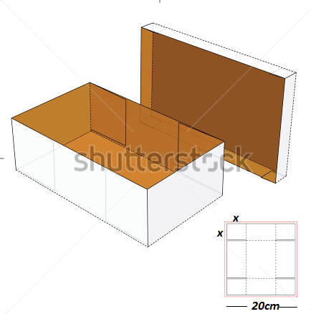
#REF! |  | Recurso F6 |  |  | #REF! | #REF! | #N/A | #N/A | Pestaña Ganancias 1 En la imagen se debe indicar el gráfico tomado de la página shutterstock codigo 335320343
#REF! |  | Recurso F6 |  |  | #REF! | #REF! | #N/A | #N/A | Pestaña Ganancias 2 | 